Hoja1
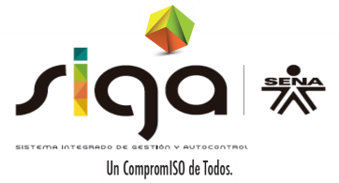
 |  |  | SERVICIO NACIONAL DE APRENDIZAJE SENA GESTIÓN DE INFRAESTRUCTURA Y LOGÍSTICA FORMATO SOLICITUD DE BIENES

FECHA SOLICITUD |  |  |  |  | AREA
CODIGO REGIONAL |  |  |  | NOMBRE REGIONAL |  | #N/A
CÓDIGO DE COSTOS |  |  |  | NOMBRE CENTRO DE COSTO
NOMBRE DE JEFE DE OFICINA O COORDINADOR DE AREA: |  |  |  |  |  |  |  | CEDULA
NOMBRE DE SERVIDOR PÚBLICO A QUIEN SE LE ASIGNARA EL BIEN: |  |  |  |  |  |  |  | CEDULA
CÓDIGO DE GRUPO O FICHA DE CARACTERIZACIÓN

ITEM | CÓDIGO SENA | DESCRIPCION DE BIEN |  |  | UNIDA DE MEDIDA | CANTIDAD | OBSERVACIONES

FIRMA DE QUIEN AUTORIZA

 |  |  |  |  |  |  |  |  | GIL-F-014 V02

